Lasso
Feminino |  | masculino
primeiras faixas |  | primeiras faixas
Construção de edifícios |  | Moagem fabricação de produtos amiláceos e de alimentos para animais
Comércio de veículos automotores |  | Fabricação de bebidas não-alcoólicas
Comércio de peças e acessórios para veículos automotores |  | Confecção de artigos do vestuário e acessórios
Comércio varejista de produtos alimentícios bebidas e fumo |  | Desdobramento de madeira
Comércio varejista de combustíveis para veículos automotores |  | Geração transmissão e distribuição de energia elétrica
Comércio varejista de material de construção |  | Coleta de resíduos
Comércio varejista de equipamentos de informática e comunicação |  | Incorporação de empreendimentos imobiliários
Comércio varejista de produtos farmacêuticos perfumaria e cosméticos e artigos médicos ópticos e ortopédicos |  | Construção de edifícios
Comércio varejista de produtos novos não especificados anteriormente e de produtos usados |  | Obras de infra-estrutura para energia elétrica telecomunicações água esgoto e transporte por dutos
Hotéis e similares |  | Obras de acabamento
Planos de saúde |  | Comércio de veículos automotores
Atividades de contabilidade consultoria e auditoria contábil e tributária |  | Manutenção e reparação de veículos automotores
Atividades de vigilância segurança privada e transporte de valores |  | Comércio de peças e acessórios para veículos automotores
Atividades de teleatendimento |  | Comércio atacadista especializado em produtos alimentícios bebidas e fumo
Serviços coletivos prestados pela administração pública |  | Comércio atacadista de produtos de consumo não-alimentar
Educação superior |  | Comércio atacadista especializado em outros produtos
Atividades de serviços de complementação diagnóstica e terapêutica |  | Comércio varejista não-especializado
Atividades de profissionais da área de saúde exceto médicos e odontólogos |  | Comércio varejista de combustíveis para veículos automotores
Atividades de atenção à saúde humana não especificadas anteriormente |  | Comércio varejista de material de construção
Atividades esportivas |  | Comércio varejista de equipamentos de informática e comunicação
Atividades de organizações associativas patronais empresariais e profissionais |  | Transporte rodoviário de passageiros
Atividades de organizações sindicais |  | Transporte rodoviário de carga
Atividades de organizações associativas não especificadas anteriormente |  | Atividades auxiliares dos transportes aquaviários
Aloj Comunic |  | Atividades auxiliares dos transportes aéreos
Ensino |  | Hotéis e similares
CLT U/ PJ Ind |  | Restaurantes e outros serviços de alimentação e bebidas
Estatutário não Efetivo |  | Edição integrada à impressão de livros jornais revistas e outras publicações
Aprendiz |  | Locação de meios de transporte sem condutor
Fundamental Completo |  | Seleção e agenciamento de mão-de-obra
Médio Completo |  | Serviços combinados para apoio a edifícios
15 A 17 |  | Atividades de limpeza
18 A 24 |  | Atividades de teleatendimento
25 A 29 |  | Outras atividades de serviços prestados principalmente às empresas
30 A 39 |  | Serviços coletivos prestados pela administração pública
 |  | Educação infantil e ensino fundamental
 |  | Outras atividades de ensino
 |  | Serviços de assistência social sem alojamento
 |  | Atividades esportivas
 |  | Atividades de associações de defesa de direitos sociais
 |  | Outras atividades de serviços pessoais
 |  | Prod. Mineral Não Metálico
 |  | Madeira e Mobiliário
 |  | Papel e Gráf
 |  | Indústria Química
 |  | Indústria Têxtil
 |  | Alimentos e Bebidas
 |  | Construção Civil
 |  | Comércio Varejista
 |  | Comércio Atacadista
 |  | Transporte e Comunicações
 |  | Aloj Comunic
 |  | Ensino
 |  | Administração Pública
 |  | Agricultura
 |  | CLT U/ PJ Ind
 |  | CLT U/ PF Ind
 |  | Estatutário
 |  | Estatutário RGPS
 |  | Estatutário não Efetivo
 |  | Avulso
 |  | CLT U/ PJ Determinado
 |  | Contrat Lei Estadual
 |  | 6ª a 9ª Fundamental
 |  | Fundamental Completo
 |  | Médio Incompleto
 |  | Superior Incompleto
 |  | 15 A 17
 |  | 18 A 24
 |  | 25 A 29
 |  | 30 A 39
 |  | 40 A 49
 |  | 50 A 64
 |  | 65 OU MAIS
feminino
Ultimas faixas
Fabricação de produtos farmacêuticos |  | Ultimas faixas masculino
Geração transmissão e distribuição de energia elétrica |  | Geração, transmissão e distribuição de energia elétrica
Intermediação monetária - depósitos à vista |  | Educação superior
Administração do estado e da política econômica e social |  | Educação profissional de nível técnico e tecnológico
Serviços coletivos prestados pela administração pública |  | Comércio Varejista
Seguridade social obrigatória |  | Instituição Financeira
Ensino médio |  | Adm Técnica Profissional
Educação superior |  | Estatutário não Efetivo
Educação profissional de nível técnico e tecnológico |  | Até 5ª Incompleto
Outras atividades de ensino |  | 6ª a 9ª Fundamental
Atividades de atendimento hospitalar |  | Fundamental Completo
Atividades de apoio à gestão de saúde |  | Médio Completo
Extrativa Mineral |  | 25 A 29
Alimentos e Bebidas |  | 30 A 39
Comércio Varejista |  | 65 OU MAIS
Comércio Atacadista
Instituição Financeira
Adm Técnica Profissional
Transporte e Comunicações
Aloj Comunic
Ensino
Administração Pública | Aqui
CLT U/ PJ Ind
Estatutário
Estatutário RGPS
Estatutário não Efetivo
Médio Completo
Superior Incompleto
Superior Completo
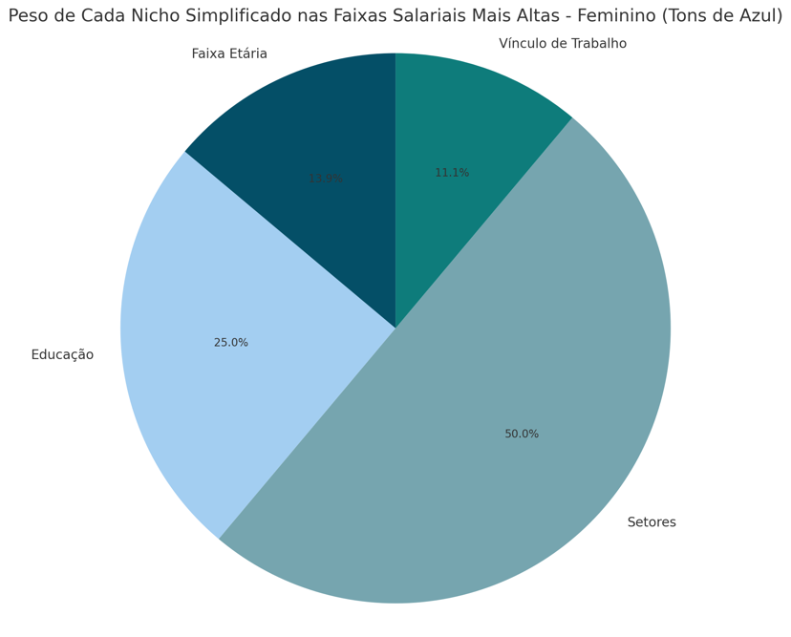
Mestrado
Doutorado
18 A 24
25 A 29
30 A 39
40 A 49
65 OU MAIS

